2022-04-19_3sample_primertest
Well | Fluor | Cq | 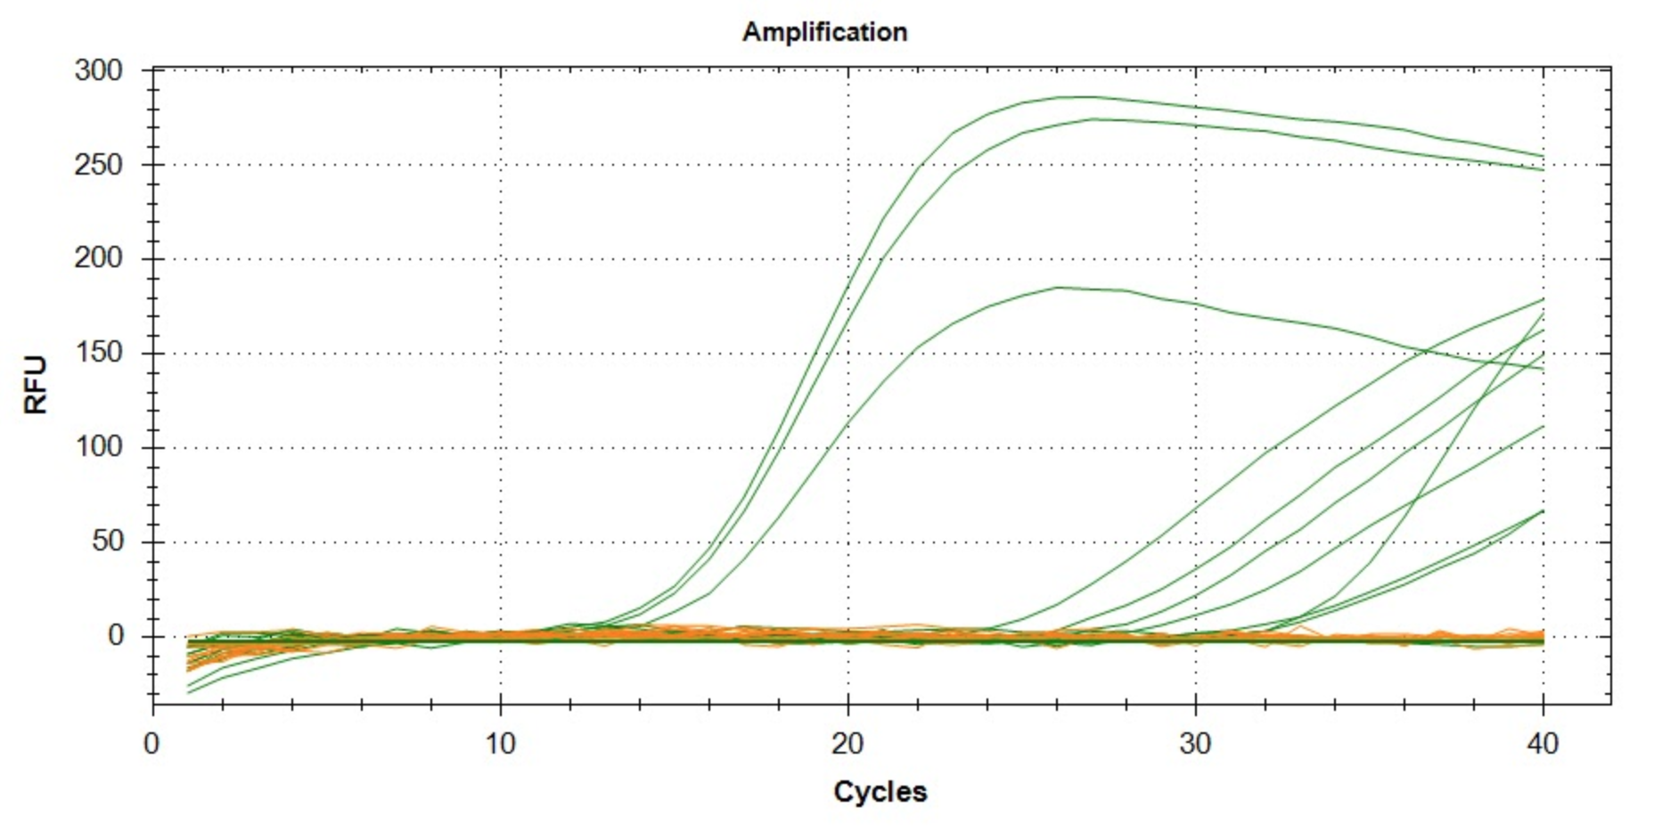
A01 | ROX | NaN
A02 | ROX | NaN
A03 | ROX | NaN
A04 | ROX | NaN
A05 | ROX | NaN
A06 | ROX | NaN
A07 | ROX | NaN
A08 | ROX | NaN
B01 | ROX | NaN
B02 | ROX | NaN
B03 | ROX | NaN
B04 | ROX | NaN
A01 | SYBR | 3.2050007075
A02 | SYBR | 2.961619514
A03 | SYBR | 2.6436211395
A04 | SYBR | 24.725114853
A05 | SYBR | 26.669776678
A06 | SYBR | 10.069096596
A07 | SYBR | 22.827839234
A08 | SYBR | 29.214785601
B01 | SYBR | 1.3609230468
B02 | SYBR | 9.6220068641
B03 | SYBR | 7.2003417013
B04 | SYBR | 30.083324951

